07.08.2022
User Story ID | Test Case ID | Test Objective | Pre-Condition | Steps | Test Data | Expected Result | Actual Result | Status
US 0001 | TC_001 | User can search all items including cars, locations and reservations | Prod environment should be available at https://www.online_car_rental.com/ | 1_ go to https://www.online_car_rental.com/ | https://www.online_car_rental.com/ search for Fords, Honda search for Miami, Florida | All relevant cars and should show up with related locations |  | Fail
 |  |  |  | 2_click on search textbox
 |  |  |  | 3_type an Ford or Honda
 |  |  |  | 4_ Click on search button

Ben bir erkek kullanıcı olarak saat&aksesuar sekmesi altında aradığım erkek saati ürününe ulaşabilmek istiyorum

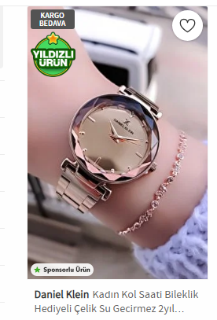
User Story ID | Test Case ID | Test Objective | Pre-Condition | Steps | Test Data | Expected Result | Actual Result | Status
US0001 | TC 001 | kullanıcı erkek katogorisinde saat urunune ulasabilmeli | canlı ortamda www.trenyol.com urline ulaşılabilmeli | kullanıcı anasayfaya gider | url: www.trendyol.com | Listelenen tüm ürünlerin içeriginde erkek saat olmali | listelenen urunlerin tamami erkek saati degildir | Fail
 |  |  |  | kullanıcı SAAT&AKSESUAR isminde bir kategori olduğunu doğrular
 |  |  |  | SAAT&AKSESUAR sekmesinin üzerine gelindiğinde menünün açıldığını görür
 |  |  |  | "Erkek" menusu altında Saat linkinin bulunduğu görür
 |  |  |  | kullanıcı SAAT linkine tıklar
 |  |  |  | Gelen tüm sonuçların Erkek saati ICERMEDIGINI içerdiğini doğrular

